Sheet1
ｷｰｺｰﾄﾞとﾊﾟｽ名の違いは？
？
？
(Hdata)
製品番号？
どこからリンク？
？

？
下段明細でなくここ？
売上？
？
？
状態とｽﾃｰﾀｽは同義語？
？
？

会社ｺｰﾄﾞ？
仕入先ｺｰﾄﾞは？
？
ダブリ？
どの利益？

何の％？
償却数？
？
？
？
？

組織ﾏｽﾀの名称との違い？
？
ダブリ？
(Hdata)
下段明細でなくここ？
使い方の違いは？
？
何の計上日？
製品番号は？
製品番号？
どこからリンク？
？
どの原価？
通貨種別？荷姿？
ｶｰﾄﾝ入数？
？
いる？
同じでは？
明細ﾃｰﾌﾞﾙ毎では？
通貨種別？
荷姿？
ｶｰﾄﾝ入数？

元はどこから？納期でﾚｰﾄﾘﾝｸ！
何の合計？
？

見積原価明細の番号？
？
ｸﾜｶﾞﾀ部門？
明細ﾃｰﾌﾞﾙ毎では？
？
？
？
元はどこから？納期でﾚｰﾄﾘﾝｸ！
通貨単位ﾏｽﾀと名称同じ？

？
(Hdata)
？
製品番号？
どこからリンク？
？
何の計上日？
製品番号？
どこからリンク？

？
通貨の種類？
(FK)？
ﾏｽﾀと接続がない？
通貨単位ﾏｽﾀとの違い？
？
？
？
コード
いる？
？
元はどこから？納期でﾚｰﾄﾘﾝｸ！
よく分らない？
ダブリ？
？
？
(Hdata)
何の合計？
明細ﾃｰﾌﾞﾙ毎では？

どの発注分？
見積原価明細の番号？
顧客用？
通貨単位ﾏｽﾀと名称同じ？
下段明細でなくここ？
いる？複数顧客の時は？受注にある！
(Hdata)
元はどこから？納期でﾚｰﾄﾘﾝｸ！
製品番号？
どこからリンク？
製品番号？
どこからリンク？
(FK)？

売上計上日
いる？
受注紐付でもいる？
売上計上日

pcsでは？
消費税率では？
pcsでは？
明細毎では？

元はどこから？納期でﾚｰﾄﾘﾝｸ！
受注紐付でもいる？

仕入ﾏｽﾀでなく発注ﾏｽﾀに紐付では？
製品番号？
どこからリンク？
何の合計？

下段明細でなくここ？
？
仕入計上日
いる？
製品番号？
どこからリンク？
仕入ﾏｽﾀでなく発注（仕入明細）に紐付では？
仕入先ｺｰﾄﾞ
発注紐付でもいる？
？
いる？
明細毎では？
仕入計上日

いる？
発注紐付でもいる？

元はどこから？納期でﾚｰﾄﾘﾝｸ！
何の合計？

製品ﾏｽﾀでなく見積（受・発注明細）に紐付では？
発注紐付でもいる？

発注情報！仕入は不要

New1
未チェック
未チェック
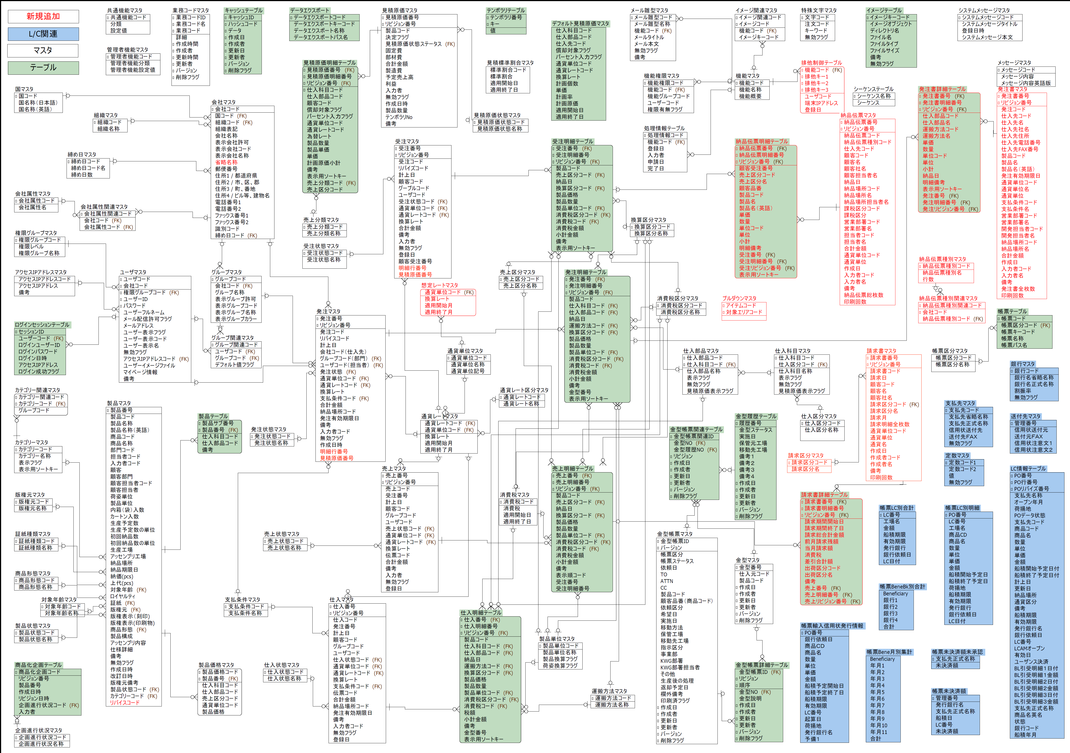
？
？
製品番号？
どこからﾘﾝｸ？
未チェック
未チェック
未チェック

仕入先ｺｰﾄﾞいる？後日仕入先名変更だと旧ﾃﾞｰﾀもﾘﾝｸ？
？
？
ｷｰｺｰﾄﾞとﾊﾟｽ名の違いは？
目的は？
未チェック
売上？？
状態とｽﾃｰﾀｽは同義語？
？
？
下段明細でなくここ？
？
？
未チェック

？
ダブり？
未チェック
下段明細でなくここ？
どの利益？
会社ｺｰﾄﾞ？
仕入先ｺｰﾄﾞは？
権限ｸﾞﾙｰﾌﾟﾏｽﾀとの関連は？
ｸﾜｶﾞﾀ？顧客・仕入先？
？

？
何の％？
償却数？
両方いる？

？
下段明細でなくここ？
ダブり？
？
ダブり？
そもそもいる？会社ﾏｽﾀ直接入力で良い？
組織ﾏｽﾀの名称との違いは？
ﾏｽﾀとﾘﾝｸがない？
？
下段明細でなくここ？
使い方の違いは？
製品番号？
どこからﾘﾝｸ？
両方いる？

製品番号？
どこからﾘﾝｸ？
顧客ｺｰﾄﾞいる？後日顧客名変更だと旧ﾃﾞｰﾀもﾘﾝｸ？
？
何の計上日？
売上に不要
両方いる？
両方いる？

どの原価？
ダブり？
両方？
？

両方いる？
両方いる？
ﾏｽﾀと相異違いは？両方いる？
両方いる？
？
通貨種別？
荷姿？
カートン入数？
両方いる？
いる？
通貨ﾚｰﾄｺｰﾄﾞと換算ﾚｰﾄ同じでは？
通貨種別？荷姿？
カートン入数？

？
両方いる？
明細ﾃｰﾌﾞﾙ毎では？
両方？

営業部署ｺｰﾄﾞいる？後日部署名変更だと旧ﾃﾞｰﾀの部署名もﾘﾝｸ？
納品伝票ﾏｽﾀに同じ！
元はどこから？納期でﾚｰﾄﾘﾝｸ？
受注はない
？
製品単位？両方いる？
✖

会社ﾏｽﾀ（顧客・仕入先）ｸﾞﾙｰﾌﾟﾏｽﾀにﾘﾝｸ？
ﾏｽﾀない
両方いる？
？
何の合計？
ｸﾜｶﾞﾀﾕｰｻﾞｰ？顧客・仕入先ﾕｰｻﾞｰ？
下段明細でなくここ？
消費税区分ｺｰﾄﾞ？
両方いる？

明細ﾃｰﾌﾞﾙ毎では？
？
客先？ｸﾜｶﾞﾀ部門？
見積原価明細の番号？
両方いる？
両方いる？

？
通貨単位ﾏｽﾀと名称が同じ？
両方いる？
？
両方いる？
？

会社ﾏｽﾀと同名、顧客・仕入先ﾕｰｻﾞｰのﾏｽﾀ？
？

製品番号？
どこからリンク？
？
元はどこから？納期でﾚｰﾄﾘﾝｸ？
V

？

？
何に使う？
後日社名変更だと旧ﾃﾞｰﾀの社名もﾘﾝｸ？

未チェック
(FK)？
？
？
ｸﾜｶﾞﾀ部門ﾏｽﾀがない
通貨の種類？
？
下段明細でなくここ？
下段明細でなくここ？
製品番号？
どこからリンク？
？

？
通貨単位ﾏｽﾀととの違い？

？
コード(FK)
？
発注はない！
いる？
ダブり？
ダブり？

見積原価書ﾘﾝｸは不要？
元はどこから？納期でﾚｰﾄﾘﾝｸ？
？
？
or納品書№
よく分からない
両方いる？
未チェック
下段明細でなくここ？
何の合計？
明細ﾃｰﾌﾞﾙ毎では？
未チェック
？

両方？
どの発注分？
通貨単位ﾏｽﾀと名称が同じ？

顧客用？
ﾏｽﾀ＆発注書ﾏｽﾀと相異違い＆両方いる？

元はどこから？納期でﾚｰﾄﾘﾝｸ？
内容は？

見積原価明細の番号？
下段明細でなくここ？
どことリンク‼
製品番号？
どこからリンク？

両方いる？
製品番号？
どこからリンク？
下段明細でなくここ？

売上計上日
通貨種別？
荷姿？
カートン入数？
製品番号？
どこからリンク？
請求書は明細はない、請求明細書なら納品書set
(FK)？
いる？複数顧客の時は？
受注明細ﾃｰﾌﾞﾙでは？
消費税率？

売上計上日いる？
受注紐付でもいる？

pcsでは？
明細ﾃｰﾌﾞﾙ毎では？

？
未チェック
pcsでは？

受注紐付でもいる？
消費税率
元はどこから？納期でﾚｰﾄﾘﾝｸ？
未チェック

ﾏｽﾀ？
支払ﾏｽﾀでなく発注ﾏｽﾀに紐付では？
何の合計？

下段明細でなくここ？
製品番号？
どこからリンク？
製品番号？
どこからリンク？

売上紐付でもいる？仕入明細はない
？
仕入計上日いる？

支払ﾏｽﾀでなく発注（仕入明細）に紐付では？
発注紐付でもいる？

仕入先ｺｰﾄﾞ
仕入計上日
？
明細ﾃｰﾌﾞﾙ毎では？
未チェック
そもそもいる？
？
発注紐付でもいる？

元はどこから？納期でﾚｰﾄﾘﾝｸ？
いる？

何の合計？
発注紐付でもいる？

製品ﾏｽﾀでなく見積（受発注明細）に紐付では？
発注情報！
仕入には不要

